LP-AMARELA
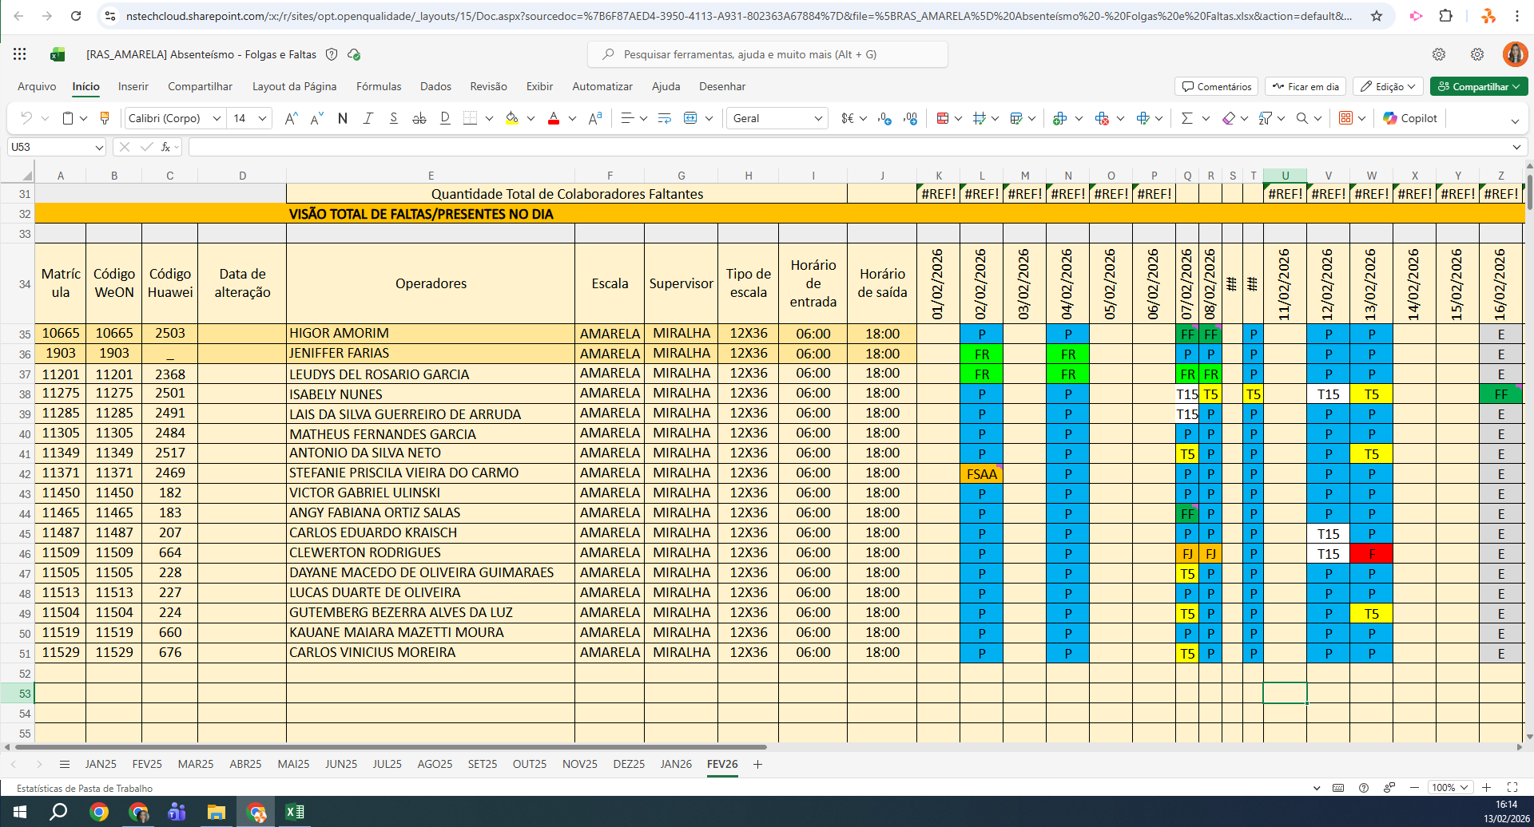
MATRICULA | ID WEON | ID HUAWEI | NOME | STATUS | TURNO / OPERAÇÃO | SUPERVISOR | SETOR | OBS | OPERACIONAL | OPERACIONAL 2 | STATUS | QTD
11201 | 11201 | 2368 | LEUDYS DEL ROSARIO GARCIA | ATIVO | CENTRAL - AMARELA | Gustavo Miralha | TRANSFERÊNCIA |  | X | X | ATIVO | 14
11275 | 11275 | 2501 | ISABELY NUNES | ATIVO | CENTRAL - AMARELA | Gustavo Miralha | TRANSFERÊNCIA |  | OK | OK | Total Geral | 14
11285 | 11285 | 2491 | LAIS DA SILVA GUERREIRO DE ARRUDA | ATIVO | CENTRAL - AMARELA | Gustavo Miralha | TRANSFERÊNCIA |  | OK | OK
11305 | 11305 | 2484 | MATHEUS FERNANDES GARCIA | ATIVO | CENTRAL - AMARELA | Gustavo Miralha | TRANSFERÊNCIA |  | OK | OK
11349 | 11349 | 2517 | ANTONIO DA SILVA NETO | ATIVO | CENTRAL - AMARELA | Gustavo Miralha | TRANSFERÊNCIA |  | OK | OK
11371 | 11371 | 2469 | STEFANIE PRISCILA VIEIRA DO CARMO | ATIVO | CENTRAL - AMARELA | Gustavo Miralha | TRANSFERÊNCIA |  | OK | OK
11450 | 11450 | 182 | VICTOR GABRIEL ULINSKI | ATIVO | CENTRAL - AMARELA | Gustavo Miralha | TRANSFERÊNCIA |  | OK | OK
11465 | 11465 | 183 | ANGY FABIANA ORTIZ SALAS | ATIVO | CENTRAL - AMARELA | Gustavo Miralha | TRANSFERÊNCIA |  | OK | OK
11487 | 11487 | 207 | CARLOS EDUARDO KRAISCH | ATIVO | CENTRAL - AMARELA | Gustavo Miralha | TRANSFERÊNCIA |  | OK | OK
11505 | 11505 | 228 | DAYANE MACEDO DE OLIVEIRA GUIMARAES | ATIVO | CENTRAL - AMARELA | Gustavo Miralha | TRANSFERÊNCIA |  | OK | OK
11513 | 11513 | 227 | LUCAS DUARTE DE OLIVEIRA | ATIVO | CENTRAL - AMARELA | Gustavo Miralha | TRANSFERÊNCIA |  | OK | OK
11504 | 11504 | 224 | GUTEMBERG BEZERRA ALVES DA LUZ | ATIVO | CENTRAL - AMARELA | Gustavo Miralha | TRANSFERÊNCIA |  | OK | OK
11519 | 11519 | 660 | KAUANE MAIARA MAZETTI MOURA | ATIVO | CENTRAL - AMARELA | Gustavo Miralha | TRANSFERÊNCIA |  | OK | OK
11529 | 11529 | 676 | CARLOS VINICIUS MOREIRA | ATIVO | CENTRAL - AMARELA | Gustavo Miralha | TRANSFERÊNCIA |  | OK | OK
 |  |  |  |  |  |  |  |  | 1 | 1

